상품제안서
송월 AB체인 전사40 타올1P | 상품코드: S37730

 |  |  |  |  |  |  | 02-713-8555 | www.synergygift.co.kr
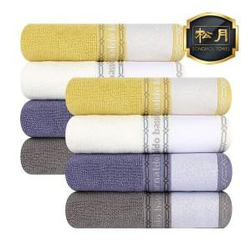

【상세/제작정보】

【인쇄/포장옵션】 | 풀칼라 / 포장지포장

【공급단가】 | 수량 | 100~ | 300~ | 500~ | 1,000~ | 3,000~
*VAT별도 | 노랑 | 3,710원 | 3,660원 | 3,570원 | 3,430원 | 3,280원
 | 아이보리 | 3,710원 | 3,660원 | 3,570원 | 3,430원 | 3,280원
 | 보라 | 3,710원 | 3,660원 | 3,570원 | 3,430원 | 3,280원
 | 회색 | 3,710원 | 3,660원 | 3,570원 | 3,430원 | 3,280원

【상품 URL】 | https://www.synergygift.co.kr:443/src/goods_detail.php?gdno=37730

